記入見本
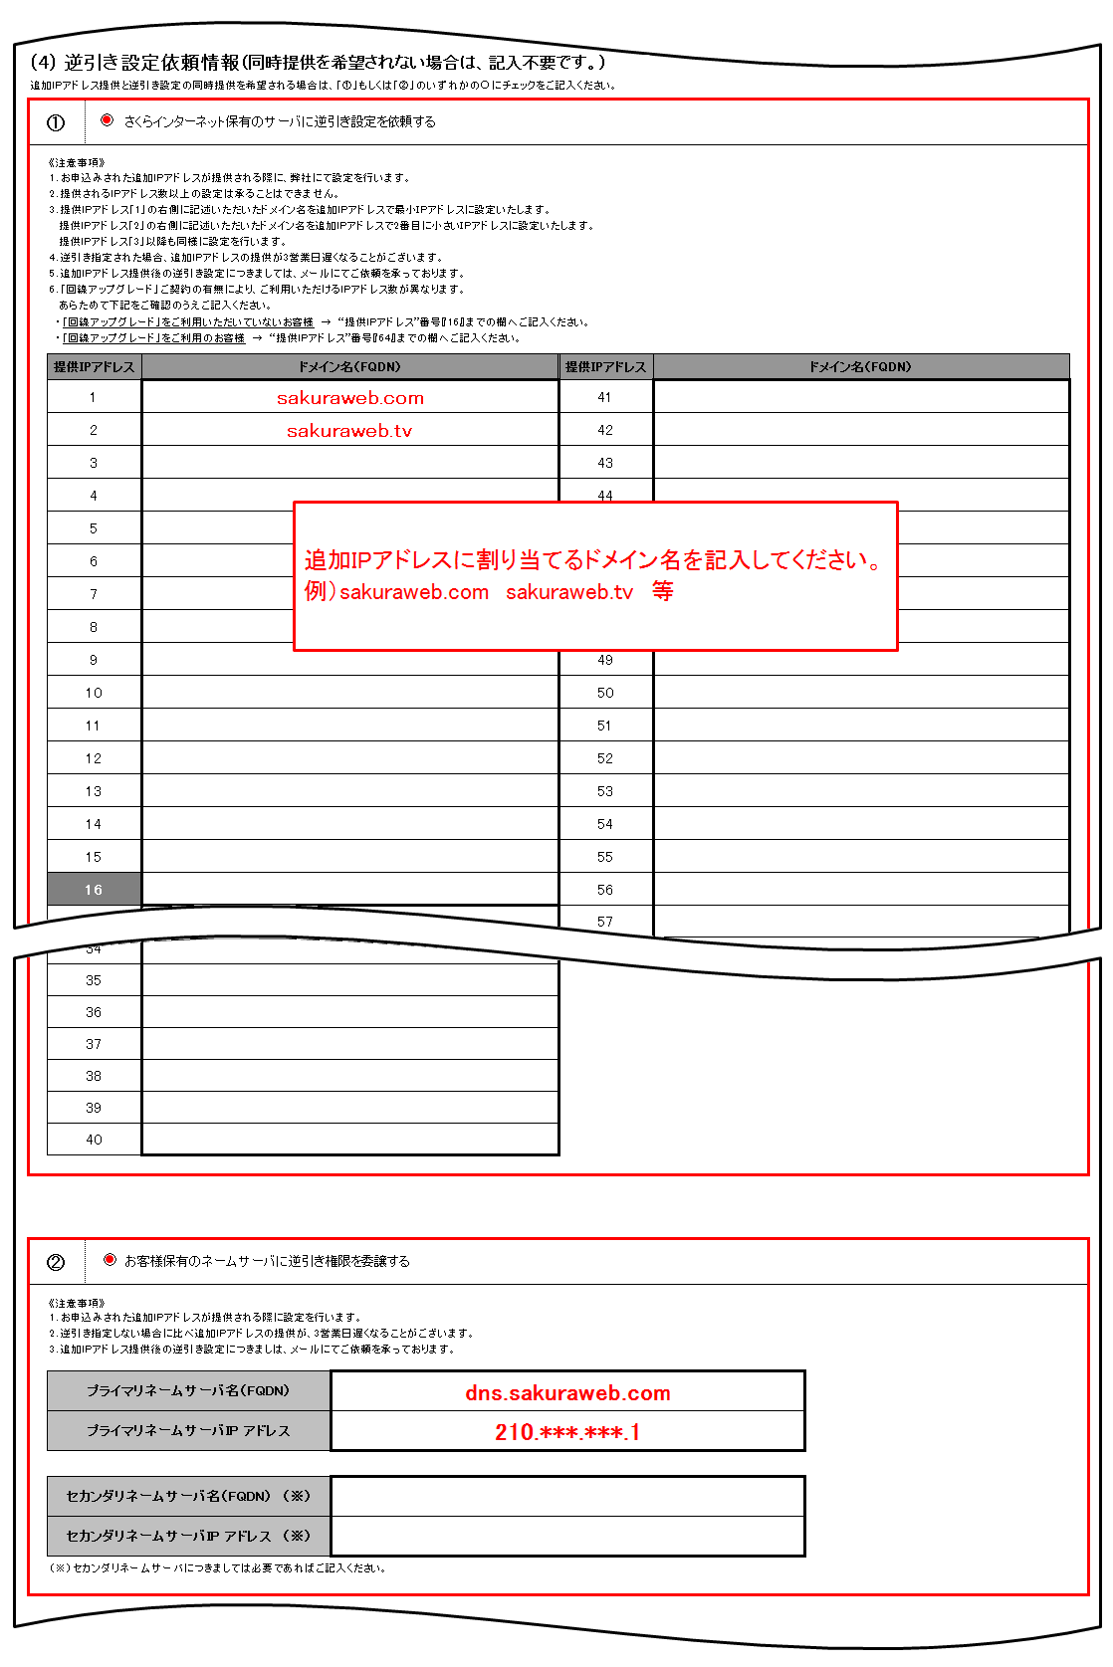
 |  | 1/6
追加IPアドレス申請書（さくらの専用サーバ用 IPv4アドレス）記入見本

JPNICハンドル（グループハンドル）を使用し申請をされる場合の記入例

「ネットワーク情報」と「管理者連絡窓口のJPNICハンドル（グループハンドル）情報」と
「技術連絡担当者のJPNICハンドル（グループハンドル）情報」の情報のみを記入ください。
本申請書には、JPNIC等の外部団体へ申請する情報が含まれております。特に記入がない限りは漏れなくすべてご記入ください。
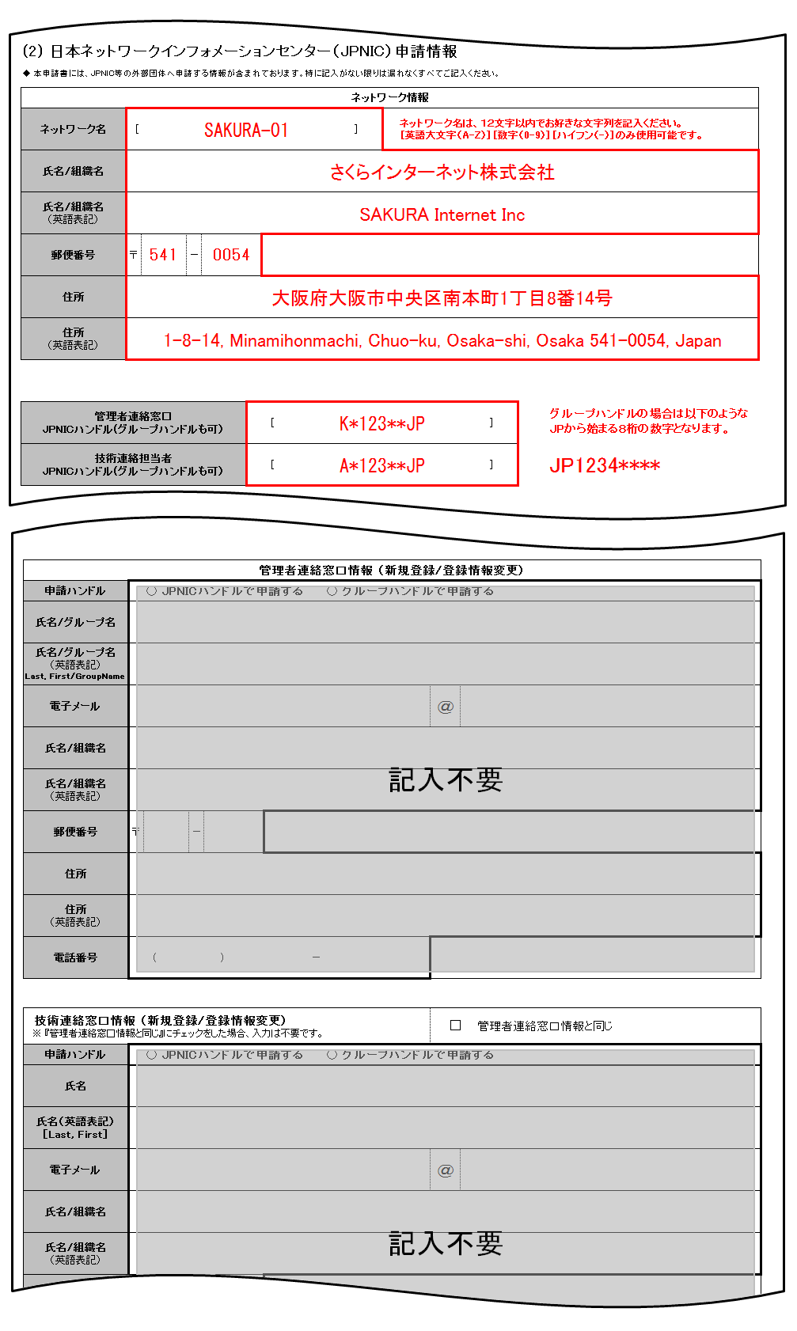

 |  | 2/6

新規にJPNICハンドルで申請をされる場合の記入例

「ネットワーク情報」と「管理者連絡窓口情報 (新規登録/登録情報変更)」と
「技術連絡担当者情報 (新規登録/登録情報変更)」の情報のみを記入ください。
本申請書には、JPNIC等の外部団体へ申請する情報が含まれております。特に記入がない限りは漏れなくすべてご記入ください。
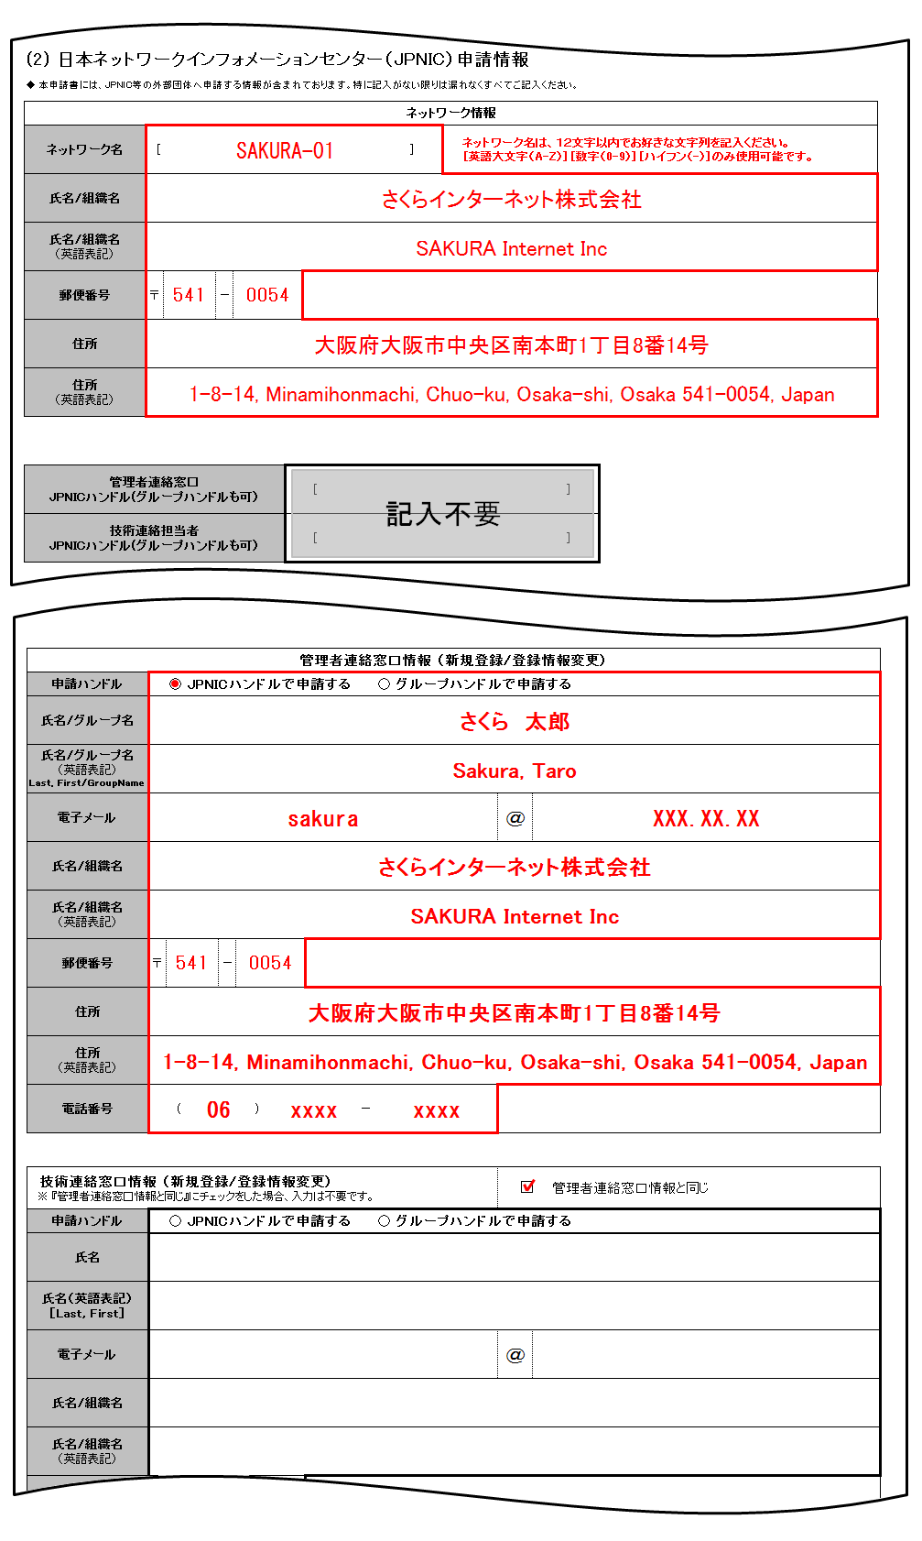

 |  | 3/6

新規にグループハンドルで申請をされる場合の記入例

「ネットワーク情報」と「管理者連絡窓口情報 (新規登録/登録情報変更)」と
「技術連絡担当者情報 (新規登録/登録情報変更)」の情報のみを記入ください。
本申請書には、JPNIC等の外部団体へ申請する情報が含まれております。特に記入がない限りは漏れなくすべてご記入ください。


 |  | 4/6

JPNICハンドル（グループハンドル）を使用しかつ、記載されている
JPNICハンドル（グループハンドル）登録も合わせて変更申請される場合の記入例
「ネットワーク情報」と「管理者連絡窓口のJPNICハンドル（グループハンドルも可）」と「技術連絡担当者のJPNICハンドル（グループハンドルも可）」の情報を記入し、

登録情報を変更される情報の詳細を「管理者連絡窓口情報 (新規登録/登録情報変更)」または「技術連絡担当者情報 (新規登録/登録情報変更)」に記入ください。
本申請書には、JPNIC等の外部団体へ申請する情報が含まれております。特に記入がない限りは漏れなくすべてご記入ください。
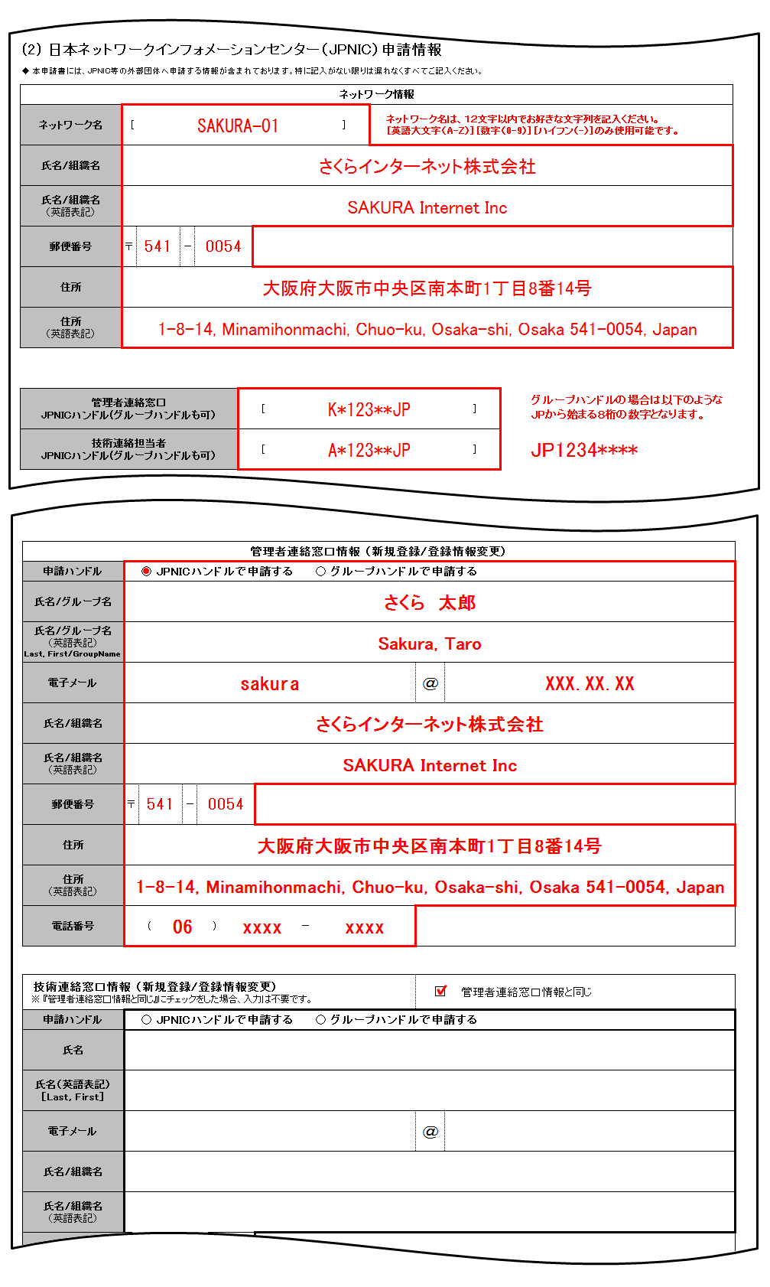

 |  | 5/6

 | ◆ 申込形態・割当希望数へチェックを入れ、申請理由を下記の通りご記入ください。

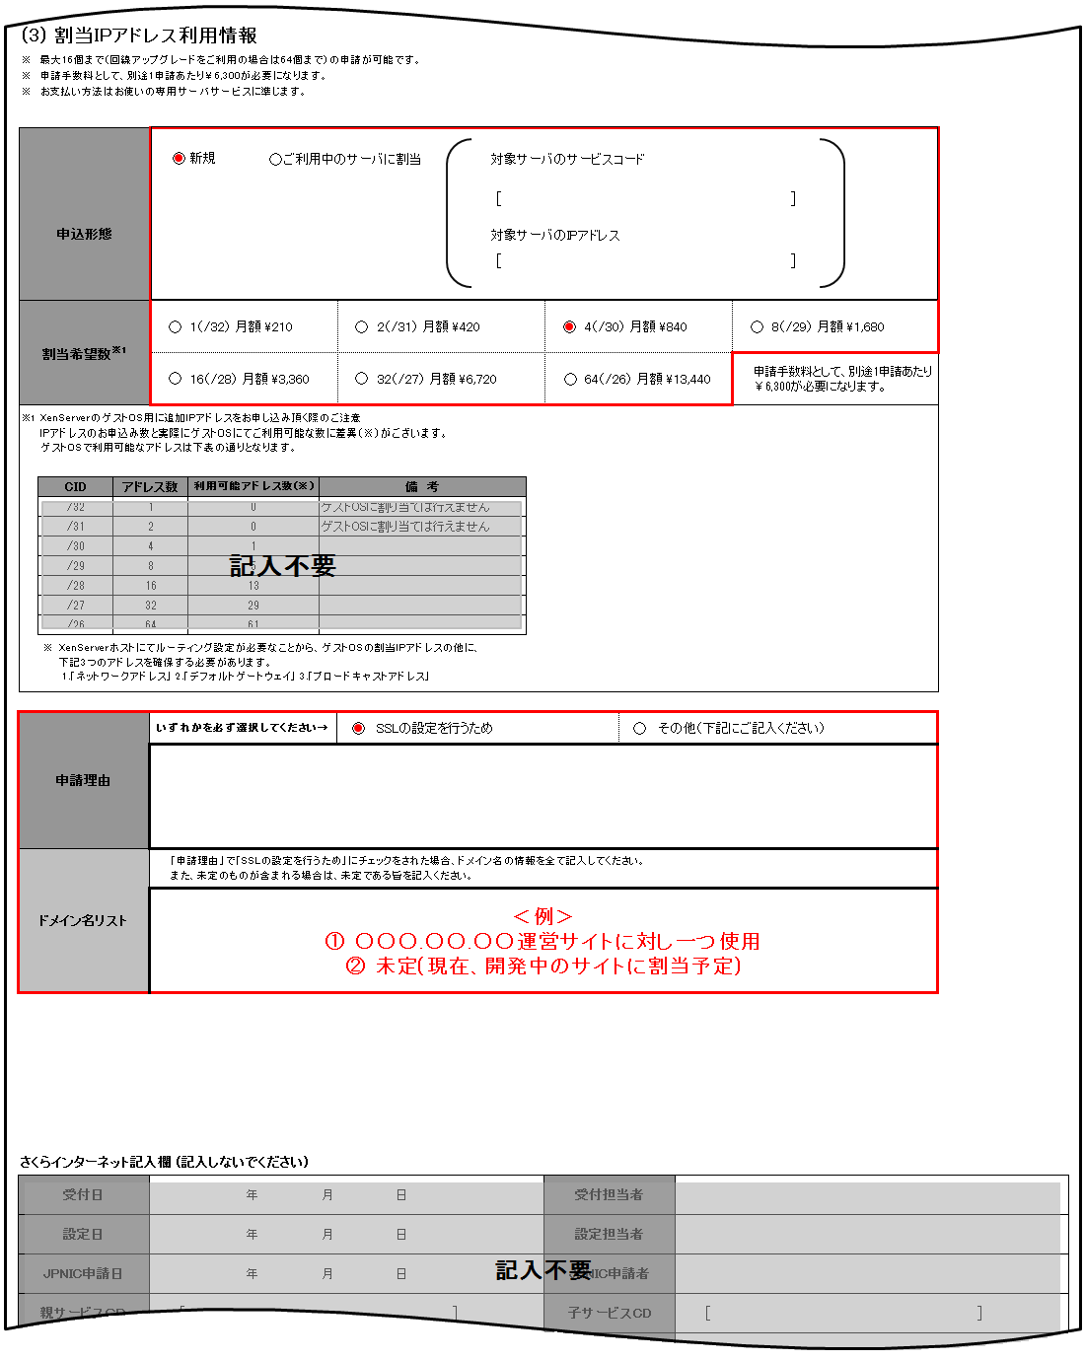

 |  | 6/6

◆ ①もしくは②にチェックを入れ、下記の通りご記入ください。同時提供を希望されない場合は、提出不要です。

ご契約者様情報
 |  |  |  |  |  |  |  |  |  |  |  |  |  |  |  |  |  |  |  |  |  |  |  |  |  |  |  |  |  |  |  |  |  |  |  |  |  |  |  | 1/5
追加IPアドレス申請書（さくらの専用サーバ用 IPv4アドレス）

 |  |  |  |  |  |  |  |  |  |  |  |  |  |  |  |  |  |  |  |  |  |  |  |  |  |  |  |  |  |  |  |  |  |  |  |  |  | 2023.01.13 改訂

【書類送付先】
〒104-0061
東京都中央区銀座1-3-3 G1ビル7階
さくらインターネット株式会社 書面窓口 宛
【お問い合わせ先】
カスタマーセンター 0120-775-664 月～金 9:45～18:00
 | 太枠で囲まれた項目をそれぞれご記入いただき、さくらインターネットまでご郵送ください。
 |  |  |  |  |  |  |  |  |  |  |  |  |  |  |  |  |  |  |  |  | ご注意
 |  |  |  |  |  |  |  |  |  |  |  |  |  |  |  |  |  |  |  |  |  |  | この申込書で「さくらの専用サーバ PHY」の追加IPアドレスを
 |  |  |  |  |  |  |  |  |  |  |  |  |  |  |  |  |  |  |  |  |  |  | お申し込み頂くことはできません。

[ お申込みの際の注意事項 ] |  |  |  |  |  |  |  |  |  |  |  |  |  |  |  |  |  |  |  |  | [ ご記入の際の注意事項 ]

● | 本申込書は原本のみ有効で、FAX・コピー等では受付いたしておりません。 |  |  |  |  |  |  |  |  |  |  |  |  |  |  |  |  |  |  |  | ● | 「FAX番号」「携帯電話番号」は任意項目です。登録を希望される方のみご記入ください。
● | お申し込み受理後、請求書のお支払期限までに入金がない場合、自動的にキャンセルとなります。 |  |  |  |  |  |  |  |  |  |  |  |  |  |  |  |  |  |  |  | ● | 「電子メールアドレス」には、携帯電話/当社が提供するサービスの電子メールアドレスの登録はできません。
● | 本契約は、消費者契約法に基づく、クーリングオフを行うことはできません。 |  |  |  |  |  |  |  |  |  |  |  |  |  |  |  |  |  |  |  | ● | 捺印欄には鮮明にご捺印ください。不鮮明等の理由により、読みとりができない場合は、無効となります。
● | 本契約を未成年者の方が行う場合、親権者の方が同意した上で行わなければなりません。
● | 本申込書は、申請年月日より3ヶ月有効です。
● | 本申込書の内容、及び条件は改善などのため、予告なく変更することがあります。
● | お申し込み前に以下の「約款」「個人情報の取り扱いについて」を必ずご一読の上、同意欄にチェックを入れてください。
ご契約者の印鑑を鮮明に捺印ください
 | ―基本約款： | https://www.sakura.ad.jp/agreement/[a]yakkan0_kihon.pdf
 | ―さくらの専用サーバサービス約款： |  |  |  |  |  |  | https://www.sakura.ad.jp/agreement/[a]yakkan3_dedicated.pdf
 | ―個人情報の取扱いについて： |  |  |  |  |  | https://www.sakura.ad.jp/privacy/statement/
 | ご契約者情報内の「同意チェック」欄にチェックが入っていない場合、お手続きを承ることができません。
(1) さくらインターネット会員登録情報 |  |  |  |  |  |  |  |  |  |  |  |  |  |  |  |  |  |  |  |  |  |  |  |  |  |  | 申込日 |  |  |  |  |  |  | 年 |  |  | 月 |  | 日
同意チェック ※チェックを入れてください |  |  |  | 私は貴社の約款および個人情報の取扱いについてに同意しました。
会員ID |  |  |  | [ |  |  |  |  |  |  |  |  |  |  |  |  | ] | ！既に会員IDをおもちの場合は必ず記入ください！
ご契約種別 |  |  |  |  |  | 個人 |  | ／ |  | 営利法人 (株式会社･有限会社) |  |  |  |  |  |  |  |  | 社団法人 |  |  | 自営業 |  |  |  | 医療法人 |  |  | 任意団体 |  |  |  | その他法人 |  | （ |  |  |  |  | )
ご契約者名 (契約法人名・団体名) |  |  |  | フリガナ |  |  |  |  |  |  |  |  |  |  |  |  |  |  |  |  |  |  |  |  |  |  |  |  |  |  |  |  |  |  |  | お申込印
印
法人担当者 (「個人」の場合 は記入不要) |  |  |  | フリガナ
※ご捺印ください
本手続きに関する ご連絡先電話番号

 |  |  |  |  |  |  |  |  |  |  |  |  |  |  |  |  |  |  |  |  |  |  |  |  |  |  |  |  |  |  |  |  |  |  |  |  |  |  |  | 2/5
(2) 日本ネットワークインフォメーションセンター（JPNIC）申請情報
◆ 本申請書には、JPNIC等の外部団体へ申請する情報が含まれております。

ネットワーク情報
ネットワーク名 |  |  |  |  |  |  |  |  |  |  |  |  |  |  |  |  |  |  |  |  |  |  |  | ネットワーク名は、１２文字以内でお好きな文字列を ご記入ください。 ［英語大文字（A-Z）］［数字（0-9）］ ［ハイフン（-）］のみ使用可能です。
氏名/組織名 |  |  |  |  |  |  |  |  |  |  |  |  |  |  |  |  |  |  |  |  |  |  |  |  |  |  |  |  |  |  |  |  |  |  |  | 【記入例を参照ください】 登録を希望する個人名または組織名をご記入ください。
氏名/組織名 （英語表記）
郵便番号 |  |  |  | 〒 |  |  |  | －
住所
住所 （英語表記）

※過去にさくらインターネットで取得したハンドルを利用する場合は、こちらへご記入ください
※過去にさくらインターネットで取得したハンドルの登録内容を変更して利用する場合は、こちらへハンドル名を記入のうえ、下の「登録情報変更」へもチェックをいれ、必要情報をご記入ください。 注）さくらインターネット以外で取得されたハンドルは使用できないため、下の「新規申込」にチェックをいれ、必要情報をご記入ください
管理者連絡窓口 JPNICハンドル(グループハンドルも可） |  |  |  |  |  |  |  |  |  |  |  | [ |  |  |  |  |  |  |  |  |  |  |  | ] | ※過去に同様の申請を行った場合にJPNICハンドルという文字列が割り当てられます。 文字列の指定はできません。
技術連絡担当者 JPNICハンドル(グループハンドルも可） |  |  |  |  |  |  |  |  |  |  |  | [ |  |  |  |  |  |  |  |  |  |  |  | ]

※お持ちのハンドルを使用せず新規申込、または登録情報変更をご希望の場合は以下窓口欄をご記入ください。 ※さくらインターネット以外で取得されたハンドルは使用できないため、「新規申込」にチェックをいれ、必要情報をご記入ください。
管理者連絡窓口情報
登録情報 |  |  |  |  |  | 新規申込 |  |  |  |  |  |  |  |  |  |  | 登録情報変更 |  |  |  |  |  |  |  |  |  |  |  |  |  |  |  |  |  |  | ※登録情報 申請ハンドルを選択
申請ハンドル |  |  |  |  |  | JPNICハンドルで申請する |  |  |  |  |  |  |  |  |  |  | グループハンドルで申請する
氏名/グループ名 |  |  |  |  |  |  |  |  |  |  |  |  |  |  |  |  |  |  |  |  |  |  |  |  |  |  |  |  |  |  |  |  |  |  |  | 【記入例を参照ください】 ・JPNICハンドルで申請 →個人名をご記入ください。 ・グループハンドルで申請 →部署名または団体名等をご記入ください。
氏名/グループ名 （英語表記）
Last, First/GroupName
電子メール |  |  |  |  |  |  |  |  |  |  |  |  |  |  |  |  |  |  |  | ＠
氏名/組織名 |  |  |  |  |  |  |  |  |  |  |  |  |  |  |  |  |  |  |  |  |  |  |  |  |  |  |  |  |  |  |  |  |  |  |  | ※JPNICハンドルを記入された場合は窓口情報欄の記入は不要となります。 ※JPNICハンドルに登録されている情報を変更する場合も同様のお手続きとなります。 ※(3)「割当IPアドレス利用情報」以降のご提出は不要となり情報変更は無料で対応いたします。
氏名/組織名 （英語表記）
郵便番号 |  |  |  | 〒 |  |  |  | －
住所
住所 （英語表記）
電話番号 |  |  |  |  | ( |  |  |  |  | ) |  |  |  | －

技術連絡窓口情報 ※ 『管理者連絡窓口情報と同じ』にチェックをした場合、入力は不要です。
登録情報 |  |  |  |  |  | 管理者連絡窓口情報と同じ |  |  |  |  |  |  |  |  |  |  |  | 新規申込 |  |  |  |  |  |  |  |  |  | 登録情報変更 |  |  |  |  |  |  |  | ※登録情報 申請ハンドルを選択
申請ハンドル |  |  |  |  |  | JPNICハンドルで申請する |  |  |  |  |  |  |  |  |  |  |  | グループハンドルで申請する
氏名/グループ名 |  |  |  |  |  |  |  |  |  |  |  |  |  |  |  |  |  |  |  |  |  |  |  |  |  |  |  |  |  |  |  |  |  |  |  | 【記入例を参照ください】 ・氏名表記 →JPNICハンドルでの申請となります。 ・部署名、団体名等表記 →グループハンドルでの申請となります。
氏名/グループ名 （英語表記）
Last, First/GroupName
電子メール |  |  |  |  |  |  |  |  |  |  |  |  |  |  |  |  |  |  |  | ＠
氏名/組織名 |  |  |  |  |  |  |  |  |  |  |  |  |  |  |  |  |  |  |  |  |  |  |  |  |  |  |  |  |  |  |  |  |  |  |  | 【ケースにより記入例を参照ください】 ※JPNICハンドルを記入された場合、窓口情報の記入は不要となります。 ※JPNICハンドルに登録されている情報を変更する場合も同様のお手続きとなります。 ※「(3)割当IPアドレス利用情報」以降ご提出は不要となり情報変更は無料で対応いたします。
氏名/組織名 （英語表記）
郵便番号 |  |  |  | 〒 |  |  |  | －
住所
住所 （英語表記）
電話番号 |  |  |  |  | ( |  |  |  |  | ) |  |  |  | －

 |  |  |  |  |  |  |  |  |  |  |  |  |  |  |  |  |  |  |  |  |  |  |  |  |  |  |  |  |  |  |  |  |  |  |  |  |  |  |  | 3/5
(3) 割当IPアドレス利用情報
● | 最大16個まで（回線アップグレードをご利用の場合は64個まで）の申請が可能です。
● | 申請手数料として、別途1申請あたり￥6,600が必要になります。
● | お支払い方法はお使いの専用サーバサービスに準じます。
● | 下記の申込形態から「新規」「ご利用中のサーバ割当」「専用グローバルネットワークに割当」のいずれかを選択の上、該当のサービスコードとIPアドレスをご記入ください

申込形態 |  |  |  |  |  | 新規 |  |  |  |  | ご利用中のサーバに割当 |  |  |  |  |  |  |  |  |  | 専用グローバルネットワークに割当
 |  |  |  |  | 対象サーバのサービスコード |  |  |  |  |  |  |  |  |  |  |  |  |  |  | 専用グローバルネットワークのサービスコード
 |  |  |  |  | [ |  |  |  |  |  |  |  |  |  |  |  | ] |  |  | [ |  |  |  |  |  |  |  |  |  |  | ]
 |  |  |  |  | 対象サーバのIPアドレス |  |  |  |  |  |  |  |  |  |  |  |  |  |  | 専用グローバルネットワークのIPアドレス
 |  |  |  |  | [ |  |  |  |  |  |  |  |  |  |  |  | ] |  |  | [ |  |  |  |  |  |  |  |  |  |  | ]
 |  |  |  |  | ※新規を選択された場合、ご記入不要です
割当希望数※1 |  |  |  |  |  | 1（/32） |  |  | 初期 \0 月額 \220 |  |  |  |  | 2（/31） |  |  | 初期 \0 月額 \440 |  |  |  |  |  | 4（/30） |  | 初期 \0 月額 \880 |  |  |  |  | 8（/29） |  | 初期 \0 月額 \1,760
 |  |  |  |  |  | 16（/28） |  |  | 初期 \0 月額 \3,520 |  |  |  |  | 32（/27） |  |  | 初期 \0 月額 \7,040 |  |  |  |  |  | 64（/26） |  | 初期 \0 月額 \14,080 |  |  |  | 申請手数料として、別途1申請あたり ￥6,600が必要になります。
逆引き設定 |  |  |  |  |  |  |  | 逆引 |  |  |  |  |  |  |  | 委譲 |  |  |  |  |  |  |  |  |  |  |  | 不要
 |  |  |  | 別紙①の逆引を設定するへご記入ください |  |  |  |  |  |  |  |  | 別紙②逆引権限を委譲するへご記入ください |  |  |  |  |  |  |  | 別紙の記入提出は不要です

 | ● XenServerのゲストOS用に追加IPアドレスをお申し込み頂く際のご注意
 | ・IPアドレスのお申込み数と実際にゲストOSにてご利用可能な数に差異（※）がございます。ゲストOSで利用可能なアドレスは下表の通りとなります。
 | ・XenServerホストにてルーティング設定が必要なことから、ゲストOSの割当IPアドレスの他に、下記3つのアドレスを確保する必要があります。
 | 1.「ネットワークアドレス」 2.「デフォルトゲートウェイ」 3.「ブロードキャストアドレス」
 | CID | アドレス数 |  |  |  | 利用可能アドレス数(※) |  |  |  |  |  | 備 考
 | /32 | 1 |  |  |  | 0 |  |  |  |  |  | ゲストOSに割り当ては行えません
 | /31 | 2 |  |  |  | 0 |  |  |  |  |  | ゲストOSに割り当ては行えません
 | /30 | 4 |  |  |  | 1
 | /29 | 8 |  |  |  | 5
 | /28 | 16 |  |  |  | 13
 | /27 | 32 |  |  |  | 29
 | /26 | 64 |  |  |  | 61

●申請理由を選択いただき、申請理由をご記入ください
申請理由 |  |  |  |  |  |  |  | SSLの設定を行うため
 |  |  |  |  |  |  |  | 「申請理由」で「SSLの設定を行うため」にチェックをされた場合、ドメイン名の情報を全て記入してください。 また、未定のものが含まれる場合は、未定である旨と利用時期、数量についてもご記入ください。 ※ドメイン名が枠内に記入できない場合は別紙にて添付して頂くことも可能です。

 |  |  |  | ドメイン名リスト

 |  |  |  |  |  |  |  | その他（下記にご記入ください）
 |  |  |  |  |  |  |  | 「お申込みにあたって」の内容を必ずご確認のうえご記入ください。 FAQ（http://sakura.cb-faq.com/faq/public/app/servlet/qadoc?QID=000440）をご参照ください ※IPを複数利用する必要性があるネットワーク構成や、利用目的を具体的にご記入ください。 ※IPアドレスベースのバーチャルホスト設定を申請理由とした場合、昨今のIPアドレス枯渇問題により、審査が下りない可能性があります。

さくらインターネット記入欄 (記入しないでください)
受付日 |  |  |  |  |  |  |  |  | 年 |  |  | 月 |  |  | 日 |  |  |  |  |  | 受付担当者
設定日 |  |  |  |  |  |  |  |  | 年 |  |  | 月 |  |  | 日 |  |  |  |  |  | 設定担当者
JPNIC申請日 |  |  |  |  |  |  |  |  | 年 |  |  | 月 |  |  | 日 |  |  |  |  |  | JPNIC申請者
親サービスＣＤ |  |  |  |  | [ |  |  |  |  |  |  |  |  |  |  |  |  | ] |  |  | 子サービスCD |  |  |  |  |  | [ |  |  |  |  |  |  |  |  |  |  | ]
割当先IPアドレス |  |  |  |  |  |  |  |  |  |  |  |  |  |  |  |  |  |  |  |  | 追加IPアドレス
備考

 |  |  |  |  |  |  |  |  |  |  |  |  |  |  |  |  |  |  |  |  |  |  |  |  |  |  |  |  |  |  |  |  |  |  |  |  |  |  |  | 4/5
(4) 逆引き設定依頼情報（同時提供を希望されない場合は、提出不要です。）
追加IPアドレス提供と逆引き設定の同時提供を希望される場合は、「①」もしくは「②」のいずれかの○にチェックをご記入ください。
① |  | さくらインターネット保有のサーバに逆引き設定を依頼する
 | 《注意事項》
 | 1. お申込みされた追加IPアドレスが提供される際に、弊社にて設定を行います。
 | 2. 提供されるIPアドレス数以上の設定は承ることはできません。
 | 3. 提供IPアドレス「1」の右側に記述いただいたドメイン名を追加IPアドレスで最小ＩＰアドレスに設定いたします。
 | 提供IPアドレス「2」の右側に記述いただいたドメイン名を追加IPアドレスで2番目に小さいＩＰアドレスに設定いたします。
 | 提供IPアドレス「3」以降も同様に設定を行います。
 | 4. 逆引き指定された場合、追加IPアドレスの提供が3営業日遅くなることがございます。
 | 5. 追加IPアドレス提供後の逆引き設定につきましては、メールにてご依頼を承っております。
 | 6. 「回線アップグレード」ご契約の有無により、ご利用いただけるIPアドレス数が異なります。
 | あらためて下記をご確認のうえご記入ください。
 | ・「回線アップグレード」をご利用いただいていないお客様 → “提供IPアドレス”番号『16』までの欄へご記入ください。
 | ・「回線アップグレード」をご利用のお客様 → “提供IPアドレス”番号『64』までの欄へご記入ください。

 | 提供IPアドレス |  | ドメイン名（FQDN） |  |  |  |  |  |  |  |  |  |  |  |  |  |  |  |  |  | 提供IPアドレス |  |  |  | ドメイン名（FQDN）
 | 1 |  |  |  |  |  |  |  |  |  |  |  |  |  |  |  |  |  |  |  | 41
 | 2 |  |  |  |  |  |  |  |  |  |  |  |  |  |  |  |  |  |  |  | 42
 | 3 |  |  |  |  |  |  |  |  |  |  |  |  |  |  |  |  |  |  |  | 43
 | 4 |  |  |  |  |  |  |  |  |  |  |  |  |  |  |  |  |  |  |  | 44
 | 5 |  |  |  |  |  |  |  |  |  |  |  |  |  |  |  |  |  |  |  | 45
 | 6 |  |  |  |  |  |  |  |  |  |  |  |  |  |  |  |  |  |  |  | 46
 | 7 |  |  |  |  |  |  |  |  |  |  |  |  |  |  |  |  |  |  |  | 47
 | 8 |  |  |  |  |  |  |  |  |  |  |  |  |  |  |  |  |  |  |  | 48
 | 9 |  |  |  |  |  |  |  |  |  |  |  |  |  |  |  |  |  |  |  | 49
 | 10 |  |  |  |  |  |  |  |  |  |  |  |  |  |  |  |  |  |  |  | 50
 | 11 |  |  |  |  |  |  |  |  |  |  |  |  |  |  |  |  |  |  |  | 51
 | 12 |  |  |  |  |  |  |  |  |  |  |  |  |  |  |  |  |  |  |  | 52
 | 13 |  |  |  |  |  |  |  |  |  |  |  |  |  |  |  |  |  |  |  | 53
 | 14 |  |  |  |  |  |  |  |  |  |  |  |  |  |  |  |  |  |  |  | 54
 | 15 |  |  |  |  |  |  |  |  |  |  |  |  |  |  |  |  |  |  |  | 55
 | 16 |  |  |  |  |  |  |  |  |  |  |  |  |  |  |  |  |  |  |  | 56
 | 17 |  |  |  |  |  |  |  |  |  |  |  |  |  |  |  |  |  |  |  | 57
 | 18 |  |  |  |  |  |  |  |  |  |  |  |  |  |  |  |  |  |  |  | 58
 | 19 |  |  |  |  |  |  |  |  |  |  |  |  |  |  |  |  |  |  |  | 59
 | 20 |  |  |  |  |  |  |  |  |  |  |  |  |  |  |  |  |  |  |  | 60
 | 21 |  |  |  |  |  |  |  |  |  |  |  |  |  |  |  |  |  |  |  | 61
 | 22 |  |  |  |  |  |  |  |  |  |  |  |  |  |  |  |  |  |  |  | 62
 | 23 |  |  |  |  |  |  |  |  |  |  |  |  |  |  |  |  |  |  |  | 63
 | 24 |  |  |  |  |  |  |  |  |  |  |  |  |  |  |  |  |  |  |  | 64
 | 25
 | 26
 | 27
 | 28
 | 29
 | 30
 | 31
 | 32
 | 33
 | 34
 | 35
 | 36
 | 37
 | 38
 | 39
 | 40

 |  |  |  |  |  |  |  |  |  |  |  |  |  |  |  |  |  |  |  |  |  |  |  |  |  |  |  |  |  |  |  |  |  |  |  |  |  |  |  | 5/5

② |  | お客様保有のネームサーバに逆引き権限を委譲する
 | 《注意事項》
 | 1. お申込みされた追加IPアドレスが提供される際に設定を行います。
 | 2. 逆引き指定しない場合に比べ追加IPアドレスの提供が、3営業日遅くなることがございます。
 | 3. 追加IPアドレス提供後の逆引き設定につきましは、メールにてご依頼を承っております。
 | プライマリネームサーバ名（FQDN）
 | プライマリネームサーバIP アドレス

 | セカンダリネームサーバ名（FQDN） （※）
 | セカンダリネームサーバIP アドレス （※）
 | （※）セカンダリネームサーバにつきましては必要であればご記入ください。

